1.1
voltar à página inicial |  |  |  | 1 - MENUS DE NAVEGAÇÃO
 | S | N | NA
 | x |  |  | 1.1 O menu de navegação deve estar estruturado como uma lista de opções
 |  |  |  | Para que possa ser bem interpretado por tecnologias de apoio, os menus e submenus devem estar estruturados com elementos nativos, do tipo <ul>, ou com a semântica e o estado dos elementos identificados com técnicas em ARIA.

 | Listagem de evidências
 |  |  |  |  | Notas:
 |  |  |  |  | O menu de navegação está estruturado como uma lista de opções com elementos nativos do tipo <ul> URL: view-source:https://paisemrede.pt/#

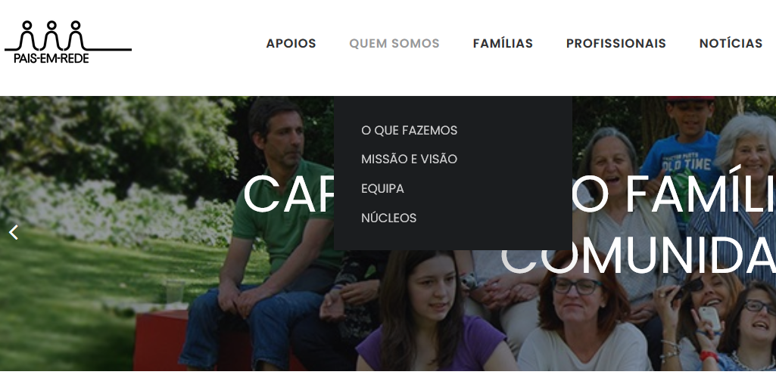

1.2
voltar à página inicial |  |  |  | 1 - MENUS DE NAVEGAÇÃO
 | S | N | NA
 | x |  |  | 1.2 É possível selecionar as opções e as subopções do menu quer com rato quer com teclado
 |  |  |  | Deve ser possível percorrer a estrutura de navegação quer com um dispositivo apontador quer com o teclado.

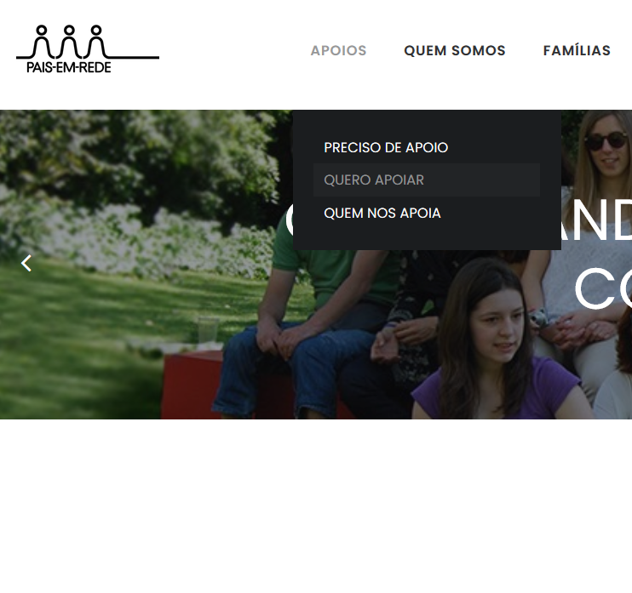
 | Listagem de evidências
 |  |  |  |  | Notas:
 |  |  |  |  | É possível seleccionar as opções e subopções do menu quer com o rato, quer com o teclado. URL: view-source:https://paisemrede.pt/#

1.3
voltar à página inicial |  |  |  | 1 - MENUS DE NAVEGAÇÃO
 | S | N | NA
 | x |  |  | 1.3 As imagens-link, caso existam no menu, devem ter o correspondente equivalente alternativo em texto
 |  |  |  | As imagens corretamente legendadas permitem ser interpretadas como texto, tornando todas as opções de navegação acessíveis.

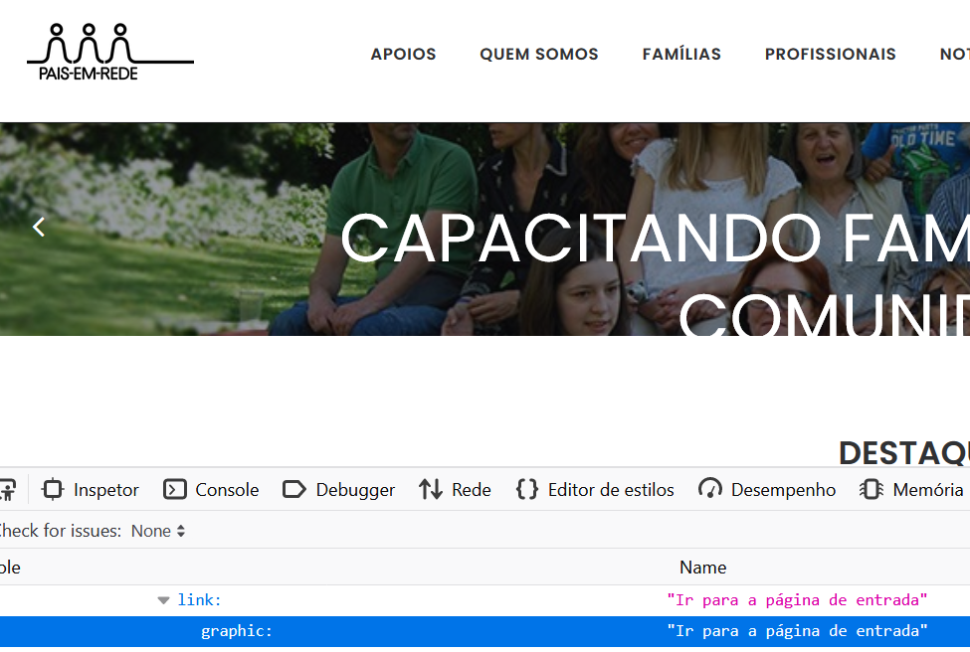
 | Listagem de evidências
 |  |  |  |  | Notas:
 |  |  |  |  | As imagens-link existentes no menu têm o correspondente equivalente alternativo em texto. Tal como o logótipo da Pais em Rede, mostrado na evidência, que tem como descrição alternativa: "Ir para a página inicial". URL: view-source:https://paisemrede.pt/#

2.1
voltar à página inicial |  |  |  | 2 - TÍTULOS E SUBTÍTULOS
 | S | N | NA
 | x |  |  | 2.1 Existe um título <h1> marcado na página
 |  |  |  | O título principal de cada página, que sumariza o seu conteúdo, deve ser identificado como o primeiro nível dos títulos (h1). Não deverá ser utilizado mais do que um <h1> por página.

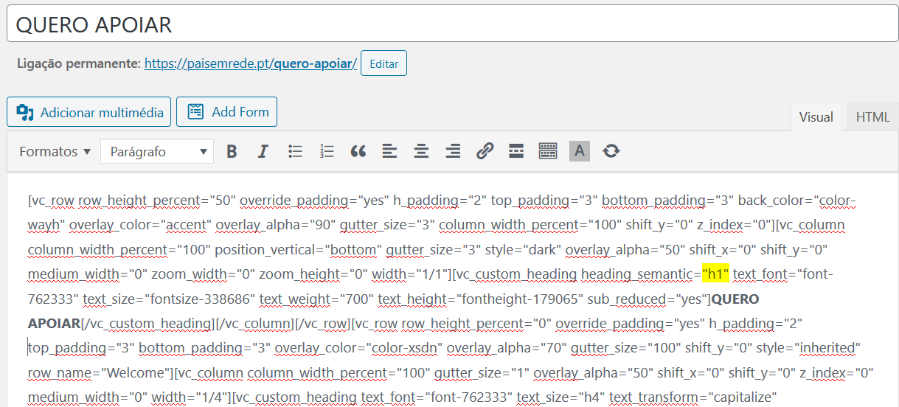
 | Listagem de evidências
 |  |  |  |  | Notas:
 |  |  |  |  | Em cada página existe apenas um título, marcado por <h1>. URL: view-source:https://paisemrede.pt/quero-apoiar/

2.2
voltar à página inicial |  |  |  | 2 - TÍTULOS E SUBTÍTULOS
 | S | N | NA
 | x |  |  | 2.2 Existe uma marcação hierarquizada de títulos e subtítulos na página (<h1>...<h6>)
 |  |  |  | Os títulos são empregues de forma hierárquica para melhor estruturar os conteúdos, das informações mais gerais às mais particulares. Deverão ser usados de forma consistente por todo o sítio Web.

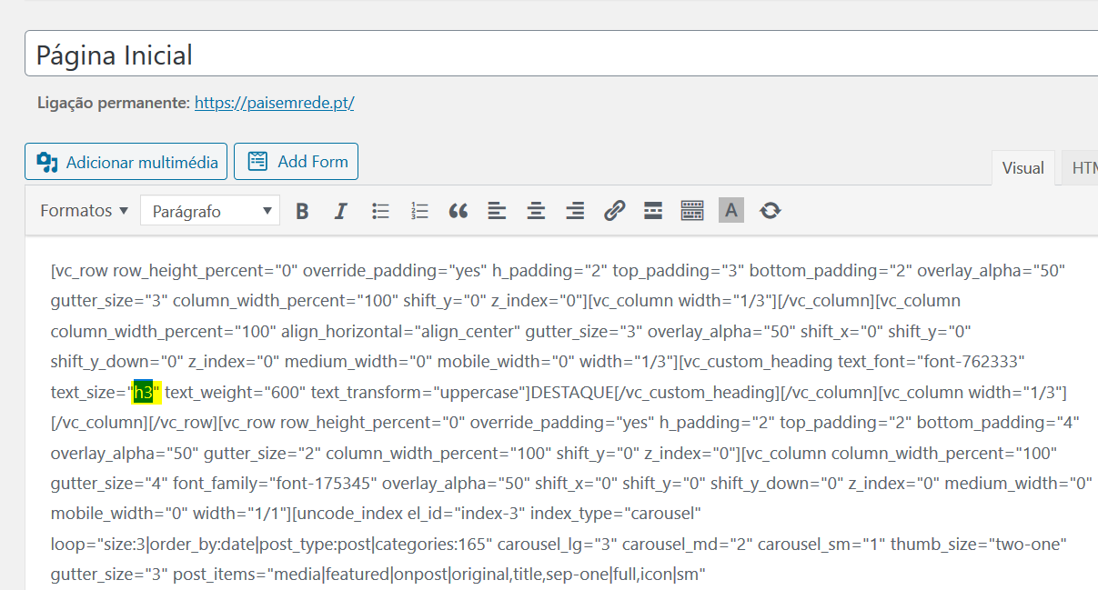
 | Listagem de evidências
 |  |  |  |  | Notas:
 |  |  |  |  | Existe uma marcação hierarquizada dos títulos e subtítulos da página, presente em todo o sítio. O exemplo mostra que a página inicial tem um título, e no subtítulo "Destaque" (h3) URL: view-source:https://paisemrede.pt/#

4.1
voltar à página inicial |  |  |  | 4 - ESTRUTURA DA INFORMAÇÃO
 | S | N | NA
 | x |  |  | 4.1 Ao clicar com o rato na etiqueta, o cursor surge no respetivo campo de edição
 |  |  |  | De forma a tornar a seleção de campos pequenos mais fácil, a legenda deverá estar associada ao campo respetivo com o elemento <label>, pois desta forma aumenta-se a sua área clicável. Para os utilizadores de leitores de ecrã (pessoas cegas) a associação da etiqueta ao campo de edição é também fundamental.

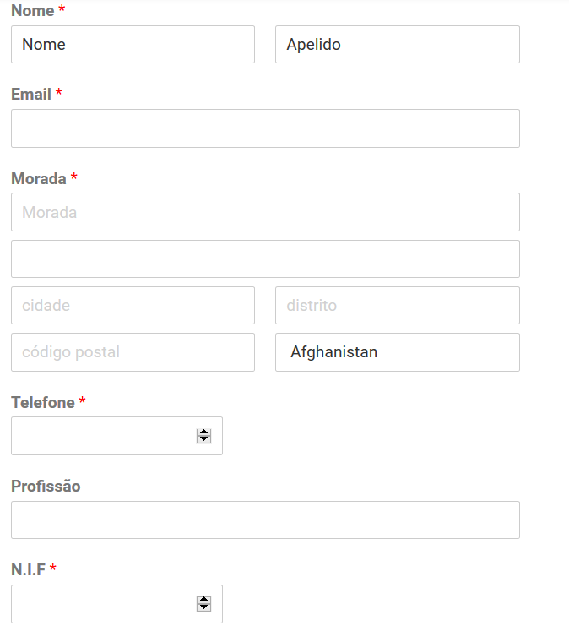
 | Listagem de evidências
 |  |  |  |  | Notas:
 |  |  |  |  | Ao clicar com o rato na etiqueta, o cursor surge no respetivo campo de edição. URL: https://paisemrede.pt/ficha-de-novo-associado/

4.2
voltar à página inicial |  |  |  | 4 - ESTRUTURA DA INFORMAÇÃO
 | S | N | NA
 | x |  |  | 4.2 É possível identificar os campos de preenchimento obrigatório quando se usa apenas um leitor de ecrã
 |  |  |  | Os campos obrigatórios devem ser preferencialmente agrupados na parte inicial de um formulário e claramente identificados como tal. Se não for possível, cada campo deverá estar identificado textualmente ou como Obrigatório ou como Opcional. Não deverão ser usados apenas símbolos ou cores como elemento identificador.

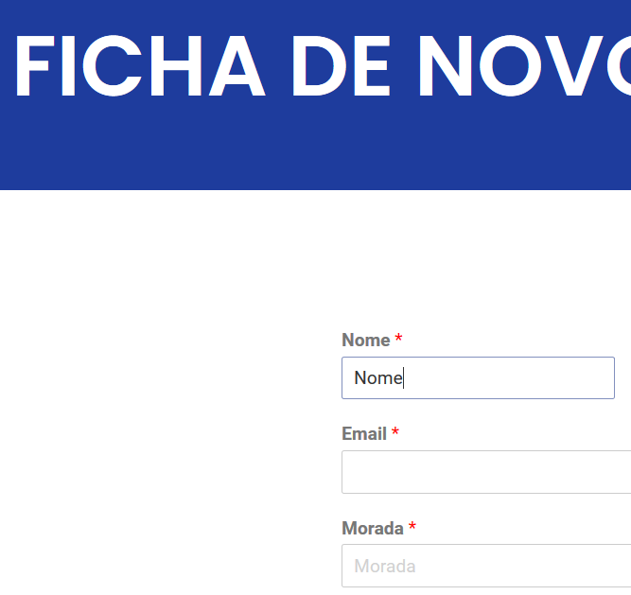
 | Listagem de evidências
 |  |  |  |  | Notas:
 |  |  |  |  | Os campos obrigatórios estão identificados como tal através de um símbolo de asterisco. URL: https://paisemrede.pt/ficha-de-novo-associado/

4.3
voltar à página inicial |  |  |  | 4 - ESTRUTURA DA INFORMAÇÃO
 | S | N | NA
 | x |  |  | 4.3 É possível localizar e ler as mensagens de erro usando apenas um leitor de ecrã
 |  |  |  | Os erros identificados no decorrer do preenchimento de um formulário deverão preferencialmente ser listados de forma condensada, direcionando cada elemento da lista ao respetivo campo. Cada campo deverá associar a mensagem de erro a si próprio. As mensagens de erro deverão ser breves e claras.

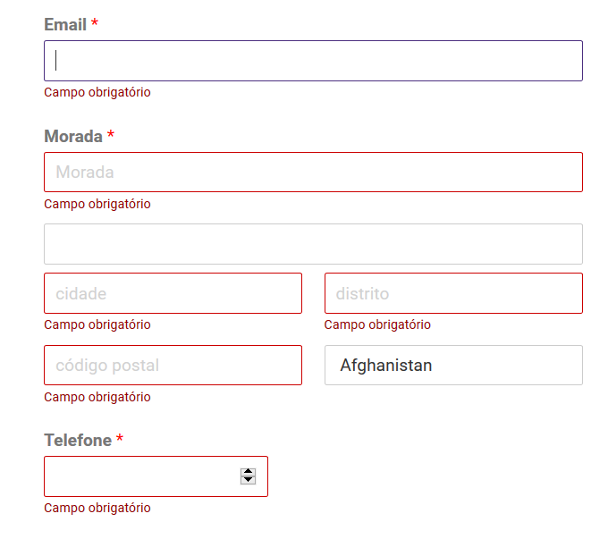
 | Listagem de evidências
 |  |  |  |  | Notas:
 |  |  |  |  | Os erros identificados no decorrer do preenchimento de um formulário são listados junto a cada campo a preencher. URL: https://paisemrede.pt/ficha-de-novo-associado/

5.1
voltar à página inicial |  |  |  | 5 - GRÁFICOS E IMAGENS-LINK
 | S | N | NA
 | x |  |  | 5.1 A imagem ou gráfico tem um equivalente alternativo em texto curto e correto
 |  |  |  | As imagens não decorativas deverão ter uma descrição breve associada, nomeadamente através do uso do atributo <ALT>. Esta legenda deve descrever fielmente o propósito da imagem no contexto em que se encontra.

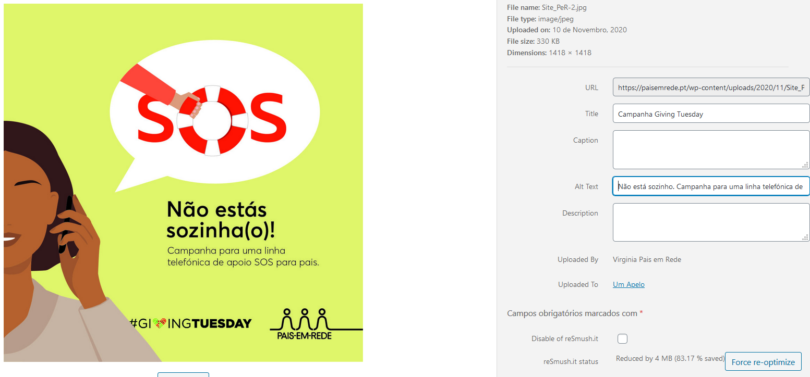
 | Listagem de evidências
 |  |  |  |  | Notas:
 |  |  |  |  | As imagens não decorativas têm uma breve descrição associada. Como mostrado na evidência, todas as imagens possuem seu <alt> associado. URL: https://paisemrede.pt/

5.3
voltar à página inicial |  |  |  | 5 - GRÁFICOS E IMAGENS-LINK
 | S | N | NA
 | x |  |  | 5.3 As imagens-link têm um equivalente alternativo correto
 |  |  |  | As hiperligações compostas apenas por uma imagem obrigam que esta tenha um equivalente alternativo em texto que represente fielmente o destino da hiperligação.

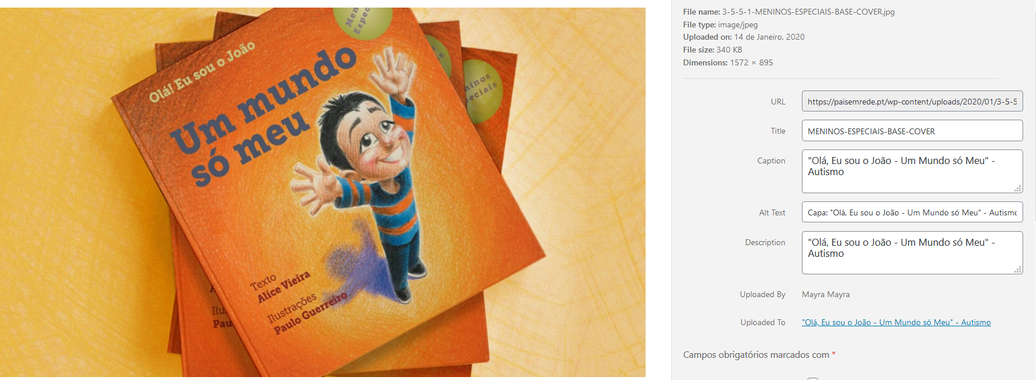
 | Listagem de evidências
 |  |  |  |  | Notas:
 |  |  |  |  | As imagens-link têm um equivalente alternativo correto. Na evidência, a imagem tem o texto alternativo "Capa: "Olá, Eu sou o João - Um Mundo só Meu" - Autismo". URL: https://paisemrede.pt/product/ola-eu-sou-o-joao-um-mundo-so-meu/

6.1
voltar à página inicial |  |  |  | 6 - CONTRASTE
 | S | N | NA
 | x |  |  | 6.1 No corpo de um documento, o rácio de contraste entre a cor do texto normal (menor que 18 pontos ou menor que 14 pontos negrito) e a cor do fundo é superior a 4,5:1
 |  |  |  | Deve assegurar-se no corpo do documento que o rácio de contraste entre a cor do texto e a cor de fundo é, no mínimo, de 4,5:1, de forma a assegurar a sua legibilidade para utilizadores com deficiências da visão.

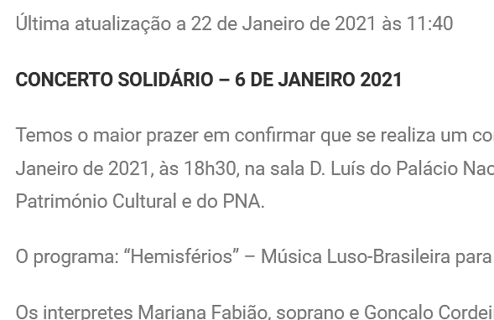
 | Listagem de evidências
 |  |  |  |  | Notas:
 |  |  |  |  | Com o plugin de acessibilidade, o contraste pode ser modificado e atende às diretivas de acessibilidade. URL: https://paisemrede.pt/noticias/newsletter-janeiro-2021/

6.2
voltar à página inicial |  |  |  | 6 - CONTRASTE
 | S | N | NA
 | x |  |  | 6.2 O rácio de contraste entre a cor do texto de tamanho grande (maior ou igual que 18 pontos ou maior ou igual que 14 pontos negrito) e a cor do fundo é superior a 3:1
 |  |  |  | Os textos de tamanho superior a 18 pontos, ou os textos de tamanho superior a 14 pontos mas a negrito, devem assegurar um rácio de contraste mínimo de 3:1 entre a cor do texto e a cor do fundo.

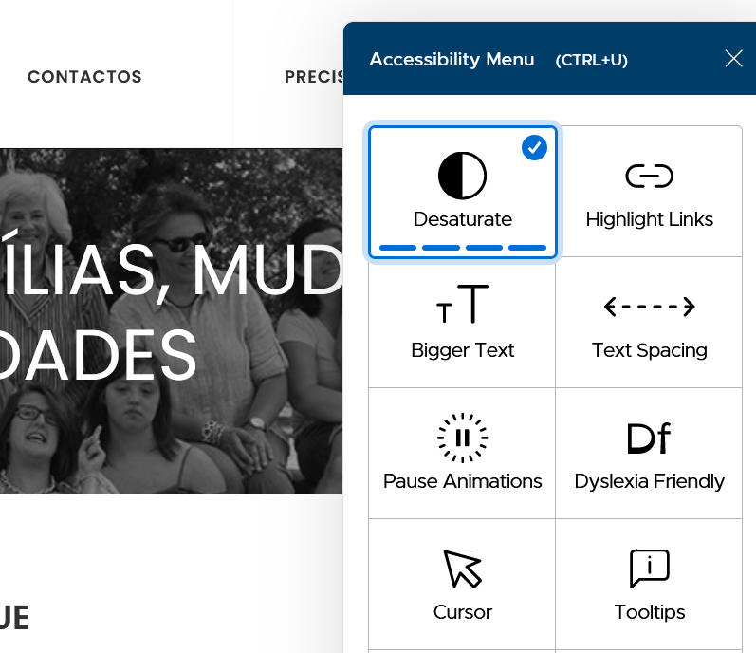
 | Listagem de evidências
 |  |  |  |  | Notas:
 |  |  |  |  | Com o plugin de acessibilidade, o contraste pode ser modificado e atende às diretivas de acessibilidade. URL: https://paisemrede.pt/

7.1
voltar à página inicial |  |  |  | 7 - PLAYERS
 | S | N | NA
 | x |  |  | 7.1 Deve ser possível ativar os botões de controlo do leitor quer com o rato quer com o teclado
 |  |  |  | Os leitores de multimédia não devem iniciar automaticamente a reprodução dos elementos e têm de ser operáveis usando apenas um rato ou usando apenas um teclado.

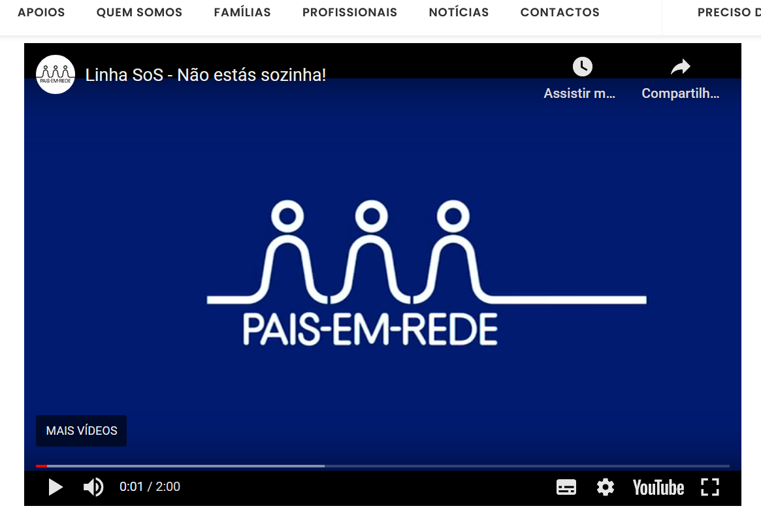
 | Listagem de evidências
 |  |  |  |  | Notas:
 |  |  |  |  | O sítio apresenta um vídeo do youtube, que é reproduzido na área das notícias e possui botões de controlo acessíveis via teclado ou rato.

 |  |  |  |  | URL: https://paisemrede.pt/noticias/campanha -giving-tuesday/

7.2
voltar à página inicial |  |  |  | 7 - PLAYERS
 | S | N | NA
 | x |  |  | 7.2 O vídeo ou o áudio deve conter preferencialmente legendas fechadas sincronizadas. Caso não seja possível, no mínimo, deve disponibilizar-se uma transcrição textual
 |  |  |  | O uso de legendas fechadas destina-se essencialmente a pessoas surdas. Recomendam-se para a produção das referidas legendas técnicas de tradaptação conhecidas para o efeito bem como o enriquecimento das legendas de sons cuja mensagem não seja percetível visualmente (por ex., o toque de uma campaínha de uma porta). Para vídeos com mensagens eminentemente visuais (por ex., um vídeo com música de fundo que passa um conjunto de mensagens apenas percetíveis à visão), os mesmos devem ter uma versão equivalente alternativa com produção de audiodescrição. A audiodescrição é fundamental para que pessoas cegas ou com baixa visão possam percecionar a mensagem veiculada.

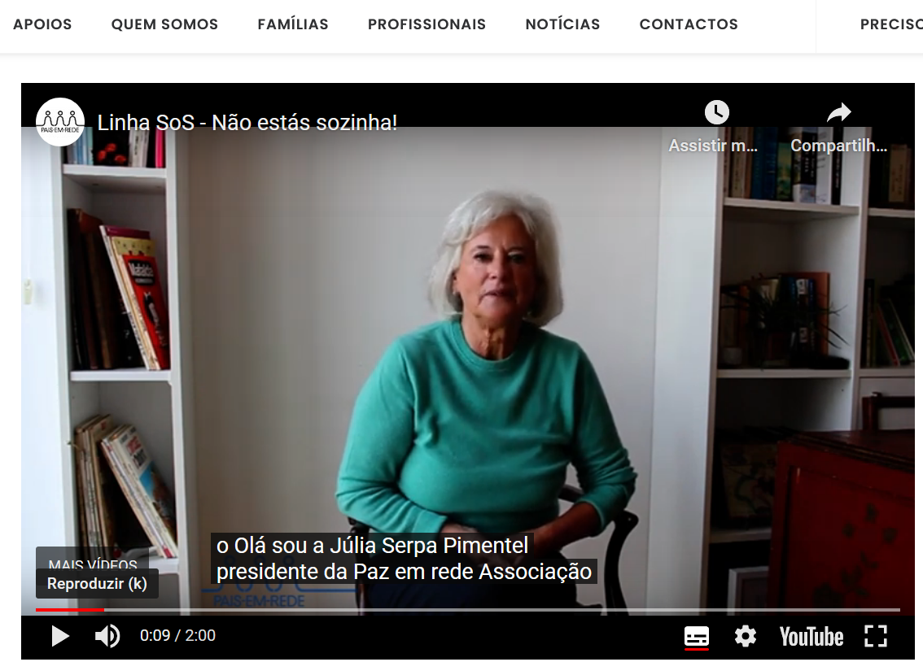
 | Listagem de evidências
 |  |  |  |  | Notas:
 |  |  |  |  | O sítio apresenta vídeo do youtube, em que possui legendas automáticas acessíveis na página. https://paisemrede.pt/noticias/campanha-giving-tuesday/

 |  |  |  |  | URL: https://paisemrede.pt/noticias/campanha -giving-tuesday/

8.1
voltar à página inicial |  |  |  | 8 - ESTRUTURA DA PÁGINA
 | S | N | NA
 | x |  |  | 8.1 Quando se retira a CSS, todos os elementos HTML devem alinhar à esquerda
 |  |  |  | Quando se desativam todos os estilos visuais, o conteúdo da página é apresentado alinhado à esquerda e apresenta-se de forma linear.

 | Listagem de evidências
 |  |  |  |  | Notas:
 |  |  |  |  | Quando se desativam todos os estilos visuais, o conteúdo da página é apresentado alinhado à esquerda e apresenta-se de forma linear. URL: https://paisemrede.pt
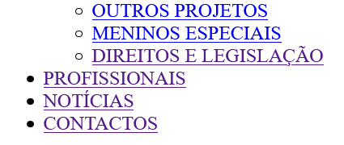

8.3
voltar à página inicial |  |  |  | 8 - ESTRUTURA DA PÁGINA
 | S | N | NA
 | x |  |  | 8.3 Quando se retira a CSS, deve ser possível reconhecer a semântica dos diversos elementos
 |  |  |  | Os elementos que estruturam o conteúdo devem estar semanticamente bem estruturados, usando os elementos de HTML apropriados a cada tipo de conteúdo, como títulos, parágrafos, listas, ...

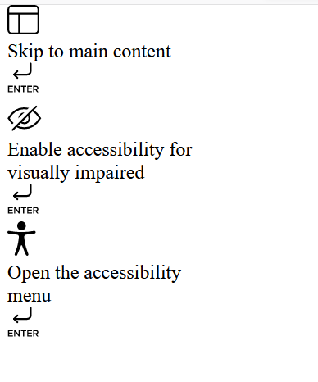
 | Listagem de evidências
 |  |  |  |  | Notas:
 |  |  |  |  | Quando se retira a CSS, a informação aparece estruturada de forma semântica, com títulos, parágrafos e listas bem estruturados. URL: https://paisemrede.pt

8.5
voltar à página inicial |  |  |  | 8 - ESTRUTURA DA PÁGINA
 | S | N | NA
 | x |  |  | 8.5 A maquetização da página é feita sem recorrer ao elemento <table>
 |  |  |  | A estrutura de composição gráfica da página não é feita recorrendo a elementos de tabela mas sim a uma maior diversidade de elementos semânticos (por ex., <main>) e genéricos (por ex., <div>), que permitem a recomposição visual para diferentes tipos e dimensões de ecrã.

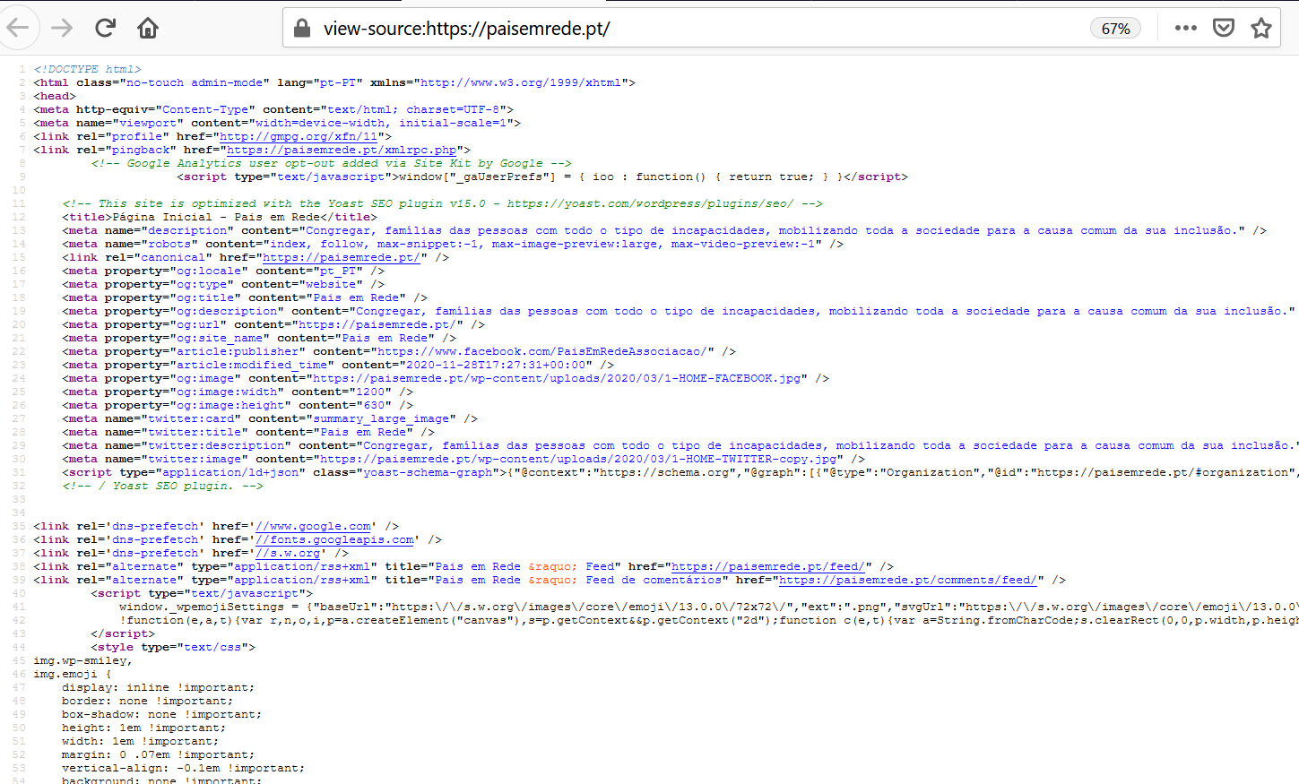
 | Listagem de evidências
 |  |  |  |  | Notas:
 |  |  |  |  | Não há recurso ao elemento table para formatação do aspecto gráfico das páginas. O sítio é responsivo e ajustável a vários tipos de dispositivos e dimensões de ecrã. URL: view-source:https://paisemrede.pt/

10.1
voltar à página inicial |  |  |  | 10 - FICHEIROS PDF
 | S | N | NA
 | x |  |  | 10.1 Nos ficheiros PDF é possível, no mínimo, extrair o conteúdo textual para formato TXT
 |  |  |  | Os ficheiros PDF devem ter o seu texto inteiramente extraível para que se possa passar o respetivo conteúdo para um processador de texto sem perda de informação.

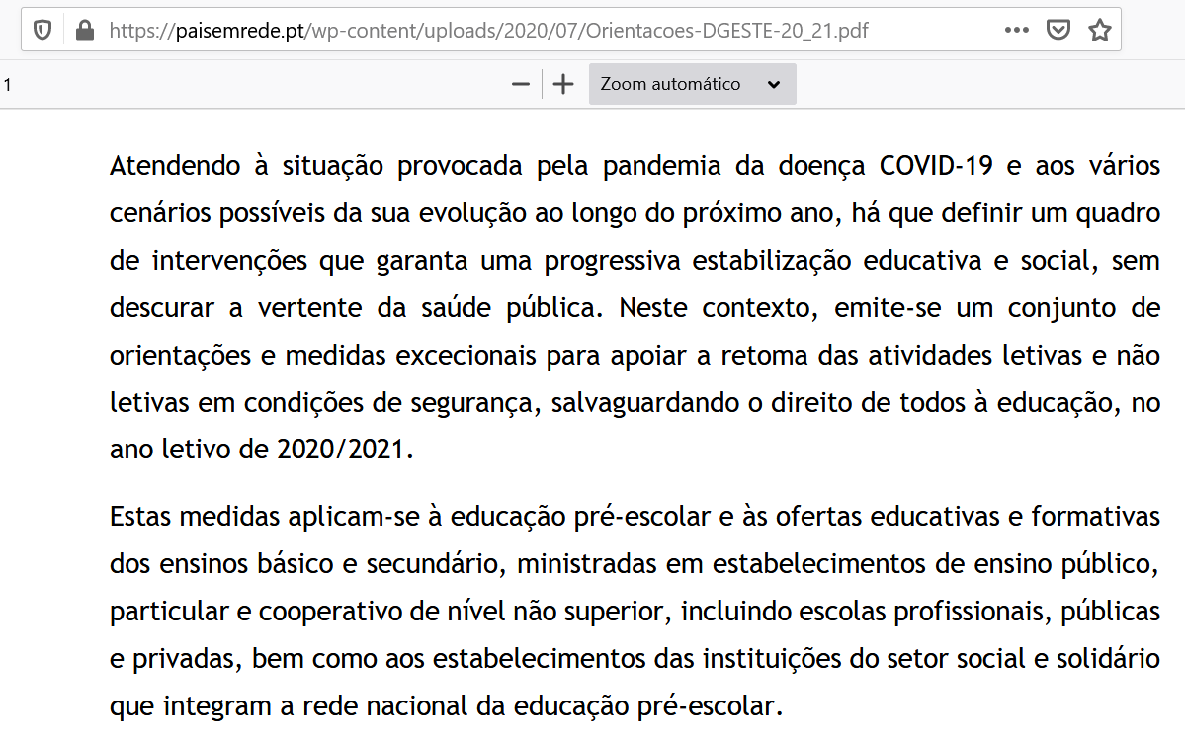
 | Listagem de evidências
 |  |  |  |  | Notas:
 |  |  |  |  | Os ficheiros PDF têm o conteúdo textual extraível para formato TXT. URL - Evidência 1: https://paisemrede.pt/wp-content/uploads/2020/07/Orientacoes-DGESTE-20_21.pdf Texto em TXT - Evidência 2

